Datos Generales
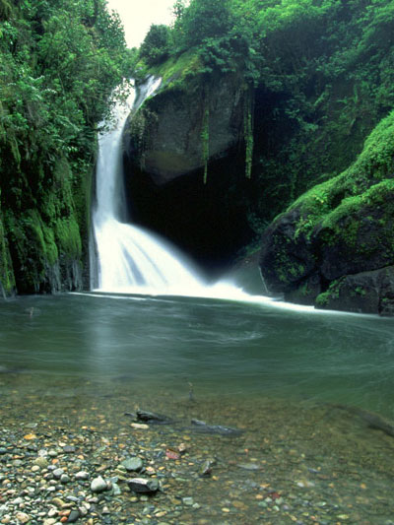
Programa de Gestión Ambiental Institucional PGAI´s

CONTROL DEL CONSUMO DE AGUA (Versión 1.4)

Institución:

Número de edificios:
Responsable institucional:
Dependencia:

Responsable de registro:
Dependencia:
Teléfono:
Correo electrónico:

Año al que corresponde el reporte:

edificio 1
INSTITUCIÓN: |  | Oficina Nacional de Semillas
EDIFICIO/DEPENDENCIA: |  | 1
AÑO DEL REPORTE: |  | 2017
FECHA DE ACTUALIZACIÓN: |  | 2017-10-03
ENCARGADO DE REGISTRO: |  | Ing. Emilio Fournier Castro
# DE CONEXIÓN/NIS: |  | 3204205
 |  | (Nota: En caso de contar con el servicio del AyA se pueden consultar el consumo de agua en la siguiente página http://www.aya.go.cr/ServicioCliente/ConsultaRecibo/Index.aspx, ingresando el número de NIS).

 | Mes | Consumo de agua (m3) | Gasto (miles de colones) | Nº de empleados | Consumo agua/ empleado (m3 /Nº emp)
 | Enero | 24 | ₡47,718.00 | 21 | 1.14
 | Febrero | 26 | ₡51,982.00 | 21 | 1.24
 | Marzo | 20 | ₡39,190.00 | 21 | 0.95
 | Abril | 18 | ₡34,926.00 | 21 | 0.86
 | Mayo | 18 | ₡34,926.00 | 20 | 0.90
 | Junio | 20 | ₡39,190.00 | 20 | 1.00
 | Julio | 21 | ₡41,322.00 | 20 | 1.05
 | Agosto | 15 | ₡28,530.00 | 20 | 0.75
 | Septiembre | 16 | ₡31,448.00 | 20 | 0.80
 | Octubre
 | Noviembre
 | Diciembre
 | Total | 178.00 | ₡349,232.00 | --- | ---
 | Promedio | 19.78 | ₡38,803.56 | 20.44 | 0.97

Consumo de agua (m3/mes)
Enero | 24
Febrero | 26
Marzo | 20
Abril | 18
Mayo | 18
Junio | 20
Julio | 21
Agosto | 15
Septiembre | 16
Octubre
Noviembre
Diciembre

reporte institucional_Edificio
NOMBRE DE LA INSTITUCION:
PERÍODO REPORTADO:

Consumo de agua
Edificio/ Dependencia | Consumo agua (m3/mes) | Gasto (miles de colones/mes) | Número de empleados | Consumo agua por empleado por mes (m3/empleado/mes)
1 | 19.78 | ₡38,803.56 | 20 | 0.97
#REF! | #REF! | #REF! | #REF! | #REF!
#REF! | #REF! | #REF! | #REF! | #REF!
#REF! | #REF! | #REF! | #REF! | #REF!
#REF! | #REF! | #REF! | #REF! | #REF!
#REF! | #REF! | #REF! | #REF! | #REF!
#REF! | #REF! | #REF! | #REF! | #REF!
#REF! | #REF! | #REF! | #REF! | #REF!
#REF! | #REF! | #REF! | #REF! | #REF!
#REF! | #REF! | #REF! | #REF! | #REF!
TOTAL | #REF! | #REF! | #REF! | ---
PROMEDIO | --- | --- | --- | #REF!
Consumo agua (m3/mes)

Consumo agua (m3/empleado/mes)

reporte institucional_mes
NOMBRE DE LA INSTITUCION:
AÑO DEL REPORTE:

Consumo total de de agua en la institución
Mes | Consumo agua(m3) | Gasto (miles de colones) | Número de empleados | Consumo agua por empleado al mes (m3 /Nº emp)
enero | #REF! | #REF! | #REF! | #REF!
febrero | #REF! | #REF! | #REF! | #REF!
marzo | #REF! | #REF! | #REF! | #REF!
abril | #REF! | #REF! | #REF! | #REF!
mayo | #REF! | #REF! | #REF! | #REF!
junio | #REF! | #REF! | #REF! | #REF!
julio | #REF! | #REF! | #REF! | #REF!
agosto | #REF! | #REF! | #REF! | #REF!
septiembre | #REF! | #REF! | #REF! | #REF!
octubre | #REF! | #REF! | #REF! | #REF!
noviembre | #REF! | #REF! | #REF! | #REF!
diciembre | #REF! | #REF! | #REF! | #REF!
TOTAL | #REF! | #REF! | --- | ---
PROMEDIO | #REF! | #REF! | #DIV/0! | #REF!
Consumo total de agua en la organización (m3/mes)

Consumo de agua por empleado (m3/empleado/mes)

